Лист1
 | Название | Ссылка | Объем | Интерфейс | Размеры (ШхДхТ) | Срок службы | Гарантийный срок | Тип средства | Текстура | Тип кожи | Эффект | SPF-фактор | Особенности | Активные ингредиенты | Состав | ReadyBoost | Защита паролем | Аппаратное шифрование данных | Сжатие данных | Резервное копирование данных | Выдвижной разъем | Индикатор передачи данных | Защита от перезаписи | Водонепроницаемый корпус | Ширина | Длина | Толщина | Скорость чтения | Скорость записи | Скорость чтения данных | Материал корпуса | Тип стабилизатора | Активная мощность | Тип входного напряжения | Входное рабочее напряжение | Точность стабилизации | Выходное напряжение | Скорость стабилизации | Время отклика | КПД | Входная частота | Форма выходного сигнала | Защита | Размещение | Тип охлаждения | Отображение информации | Штепсельная вилка | Выходные розетки | Класс защиты | Влажность окружающей среды | Рабочая температура | Габариты, ШхВхГ | Масса | Тип | Версия ОС на начало продаж | Тип корпуса | Конструкция | Количество SIM-карт | Тип SIM-карты | Бесконтактная оплата | Вес | Размеры (ШxВxТ) | Тип экрана | Тип сенсорного экрана | Диагональ | Сила нажатия на экран | Размер изображения | Число пикселей на дюйм (PPI) | Соотношение сторон | Автоматический поворот экрана | Количество основных (тыловых) камер | Разрешения основных (тыловых) камер | Диафрагмы основных (тыловых) камер | Фотовспышка | Функции основной (тыловой) фотокамеры | Запись видеороликов | Макс. разрешение видео | Geo Tagging | Фронтальная камера | Аудио | Стандарт | Поддержка диапазонов LTE | Интерфейсы | Геопозиционирование | Процессор | Объем встроенной памяти | Тип аккумулятора | Аккумулятор | Время работы в режиме прослушивания музыки | Тип разъема для зарядки | Функция беспроводной зарядки | Функция быстрой зарядки | Громкая связь (встроенный динамик) | Управление | Режим полета | Профиль A2DP | Датчики | Фонарик | Дата анонсирования | Дата начала продаж

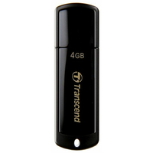
 | USB Накопитель Transcend JetFlash 2.0 TS4GJF350 4GB | https://market.yandex.kz/product--fleshka-transcend-jetflash-350-4gb/7773670/spec | 4 ГБ | USB 2.0 | 18x60x8 мм | 3 г. | 36 мес.


 | BB крем Aspasia 4U SPF 50+/PA+++ 50ml | https://market.yandex.kz/product--aspasia-bb-krem-4u-special-solution-spf-50-50-ml/651630186/spec | 50 мл |  |  |  |  | BB крем | кремовая | для всех типов, жирная, комбинированная, сухая, нормальная, чувствительная | матирование, омоложение, отбеливание, увлажнение, защита от солнца | SPF 50 | антивозрастной | глицерин | очищенная вода, цетил этилгексаноат, диоксид титана, глицерин, минеральные масла, циклопентасилоксан, пэг/ппг-10/1 диметикон, сорбитансесквиолеат, пчелиный воск, хлорид натрия, диметикон/метилметикона кроссполимер, оксид цинка, триэтоксикаприлилсилан, феноксиэтанол, каприлил гликоль, экстракт риса, экстракт сосновой хвои, экстракт цветов лотоса, аллантоин, аденозин, дисодиум ЭДТА, желтый оксид железа, красный оксид железа, черный оксид железа, отдушка

 | USB Накопитель Transcend JetFlash 2.0 TS4GJF350 4GB | https://market.yandex.kz/product--fleshka-transcend-jetflash-350-4gb/7773670/spec | 4 ГБ | USB 2.0 | 18x60x8 мм | 3 г. | 36 мес.

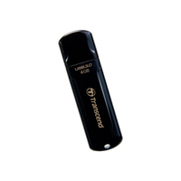
 | USB Накопитель Transcend JetFlash 3.0 TS8GJF700 8GB | https://market.yandex.kz/product--fleshka-transcend-jetflash-700/6934610/spec |  | USB 3.0 |  |  |  |  |  |  |  |  |  |  |  | нет | нет | нет | нет | нет | нет | есть | нет | нет | 19 мм | 62 мм | 9 мм

 | USB Накопитель Transcend JetFlash 2.0 TS4GJF350 4GB | https://market.yandex.kz/product--fleshka-transcend-jetflash-350-4gb/7773670/spec | 4 ГБ | USB 2.0 | 18x60x8 мм | 3 г. | 36 мес.

 | USB Накопитель Transcend JetFlash 2.0 TS4GJF350 4GB | https://market.yandex.kz/product--fleshka-transcend-jetflash-350-4gb/7773670/spec | 4 ГБ | USB 2.0 | 18x60x8 мм | 3 г. | 36 мес.

 | USB Накопитель Transcend JetFlash 2.0 TS4GJF350 4GB | https://market.yandex.kz/product--fleshka-transcend-jetflash-350-4gb/7773670/spec | 4 ГБ | USB 2.0 | 18x60x8 мм | 3 г. | 36 мес.

 | USB Накопитель Transcend JetFlash 3.0 TS8GJF700 8GB | https://market.yandex.kz/product--fleshka-transcend-jetflash-700/6934610/spec |  | USB 3.0 |  |  |  |  |  |  |  |  |  |  |  | нет | нет | нет | нет | нет | нет | есть | нет | нет | 19 мм | 62 мм | 9 мм

 | USB Накопитель Transcend JetFlash 2.0 TS4GJF350 4GB | https://market.yandex.kz/product--fleshka-transcend-jetflash-350-4gb/7773670/spec | 4 ГБ | USB 2.0 | 18x60x8 мм | 3 г. | 36 мес.

 | USB Накопитель Transcend JetFlash 2.0 TS4GJF350 4GB | https://market.yandex.kz/product--fleshka-transcend-jetflash-350-4gb/7773670/spec | 4 ГБ | USB 2.0 | 18x60x8 мм | 3 г. | 36 мес.

 | USB Накопитель Transcend JetFlash 3.0 TS8GJF700 8GB | https://market.yandex.kz/product--fleshka-transcend-jetflash-700/6934610/spec |  | USB 3.0 |  |  |  |  |  |  |  |  |  |  |  | нет | нет | нет | нет | нет | нет | есть | нет | нет | 19 мм | 62 мм | 9 мм

 | USB Накопитель Transcend JetFlash 3.0 TS16GJF700 16GB | https://market.yandex.kz/product--fleshka-transcend-jetflash-700-16gb/6934613/spec | 16 ГБ | USB 3.0 | 19x62x9 мм | 3 г. | 12 мес. |  |  |  |  |  |  |  |  |  |  |  |  |  |  | есть |  |  |  |  |  | 75 МБ/с | 12 МБ/с

 | USB Накопитель Transcend JetDrive Go300S 32GB 3.1 lightning Silver | https://market.yandex.kz/product--fleshka-transcend-jetdrive-go-300s/13620153/spec |  | USB 3.1/Lightning |  |  |  |  |  |  |  |  |  |  |  | нет |  | нет |  | есть | нет |  | нет | нет | 20 мм | 57 мм | 8 мм |  |  | 130 МБ/с | металл

 | USB Накопитель Transcend JetDrive Go500G 32GB 3.1 lightning Gold | https://market.yandex.kz/product--fleshka-transcend-jetdrive-go-500g/13620162/spec |  | USB 3.1/Lightning |  |  |  |  |  |  |  |  |  |  |  | нет |  | нет |  | есть | нет |  | нет | нет | 14 мм | 37 мм | 9 мм |  |  | 130 МБ/с | металл

 | USB Накопитель Transcend JetDrive Go500G 32GB 3.1 lightning Silver | https://market.yandex.kz/product--fleshka-transcend-jetdrive-go-500s/13620161/spec |  | USB 3.1/Lightning |  |  |  |  |  |  |  |  |  |  |  | нет |  | нет |  | есть | нет |  | нет | нет | 14 мм | 37 мм | 9 мм |  |  | 130 МБ/с | металл

 | USB Накопитель Transcend JetFlash 2.0 TS4GJF350 4GB | https://market.yandex.kz/product--fleshka-transcend-jetflash-350-4gb/7773670/spec | 4 ГБ | USB 2.0 | 18x60x8 мм | 3 г. | 36 мес.

 | USB Накопитель Transcend JetFlash 3.0 TS8GJF700 8GB | https://market.yandex.kz/product--fleshka-transcend-jetflash-700/6934610/spec |  | USB 3.0 |  |  |  |  |  |  |  |  |  |  |  | нет | нет | нет | нет | нет | нет | есть | нет | нет | 19 мм | 62 мм | 9 мм

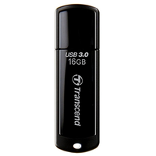
 | USB Накопитель Transcend JetFlash 3.0 TS16GJF700 16GB | https://market.yandex.kz/product--fleshka-transcend-jetflash-700-16gb/6934613/spec | 16 ГБ | USB 3.0 | 19x62x9 мм | 3 г. | 12 мес. |  |  |  |  |  |  |  |  |  |  |  |  |  |  | есть |  |  |  |  |  | 75 МБ/с | 12 МБ/с

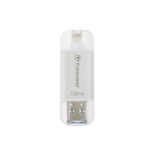
 | USB Накопитель Transcend JetDrive Go300S 32GB 3.1 lightning Silver | https://market.yandex.kz/product--fleshka-transcend-jetdrive-go-300s/13620153/spec |  | USB 3.1/Lightning |  |  |  |  |  |  |  |  |  |  |  | нет |  | нет |  | есть | нет |  | нет | нет | 20 мм | 57 мм | 8 мм |  |  | 130 МБ/с | металл

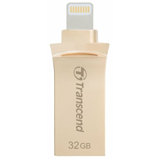
 | USB Накопитель Transcend JetDrive Go500G 32GB 3.1 lightning Gold | https://market.yandex.kz/product--fleshka-transcend-jetdrive-go-500g/13620162/spec |  | USB 3.1/Lightning |  |  |  |  |  |  |  |  |  |  |  | нет |  | нет |  | есть | нет |  | нет | нет | 14 мм | 37 мм | 9 мм |  |  | 130 МБ/с | металл

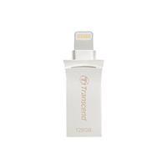
 | USB Накопитель Transcend JetDrive Go500G 32GB 3.1 lightning Silver | https://market.yandex.kz/product--fleshka-transcend-jetdrive-go-500s/13620161/spec |  | USB 3.1/Lightning |  |  |  |  |  |  |  |  |  |  |  | нет |  | нет |  | есть | нет |  | нет | нет | 14 мм | 37 мм | 9 мм |  |  | 130 МБ/с | металл

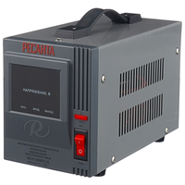
 | Стабилизатор Ресанта АСН-1000/1-Ц | https://market.yandex.kz/product--stabilizator-napriazheniia-odnofaznyi-resanta-ach-1000-1-ts-1-kvt/12718909/spec |  |  |  | 365 дн. | 2 г. |  |  |  |  |  |  |  |  |  |  |  |  |  |  |  |  |  |  |  |  |  |  |  |  | релейный | 1 кВт | однофазное (220 В) | 140-260 В | 8% | 202-238 В | 35 В/с | 7 мс | 97% | 50-60 Гц | синусоида без искажений | от короткого замыкания, от перегрева, от повышенного напряжения, от помех | напольное | естественное | цифровая индикация (вольтметр отображает входное и выходное напряжения) | есть | 1 | IP20 | 80% (макс.) | 0 °C – 45 °C | 140х170х237 мм | 3.5 кг

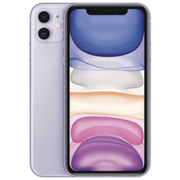
 | Стабилизатор Ресанта АСН-1000/1-Ц | https://market.yandex.ua/product--smartfon-apple-iphone-11-128gb/558168089/spec |  |  |  |  |  |  |  |  |  |  |  |  |  |  |  |  |  |  |  |  |  |  |  |  |  |  |  |  |  |  |  |  |  |  |  |  |  |  |  |  |  |  |  |  |  |  |  |  |  |  |  | смартфон | iOS 13 | классический | влагозащита | 2 | nano SIM+eSIM | есть | 194 г | 75.7x150.9x8.3 мм | цветной IPS, сенсорный | мультитач, емкостный | 6.1 дюйм. | есть | 1792x828 | 324 | 19.5:9 | есть | 2 | 12 МП, 12 МП | F/2.40, F/1.80 | тыльная, светодиодная | автофокус, оптическая стабилизация, режим макросъемки, оптический Zoom 2x | есть (HEVC, H.264) | 3840x2160 | есть | есть, 12 МП | MP3, AAC, WAV, WMA, стереодинамики | GSM 900/1800/1900, 3G, 4G LTE, LTE-A, VoLTE | модель A2221: FDD‑LTE (диапазоны 1, 2, 3, 4, 5, 7, 8, 11, 12, 13, 17, 18, 19, 20, 21, 25, 26, 28, 29, 30, 32, 66) TD‑LTE (диапазоны 34, 38, 39, 40, 41, 42, 46, 48) | Wi-Fi 802.11ax, Bluetooth 5.0, NFC | A-GPS, ГЛОНАСС, GPS | Apple A13 Bionic | 128 ГБ | Li-Ion | несъемный | 65 ч | Lightning | есть | есть | есть | голосовой набор, голосовое управление | есть | есть | освещенности, приближения, гироскоп, компас, барометр | есть | 2019-09-10 | 2019-09-20

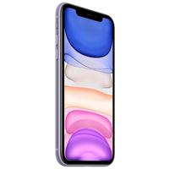

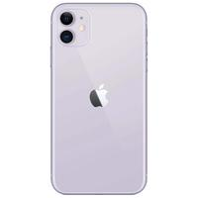

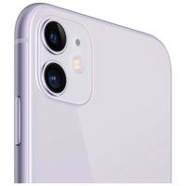

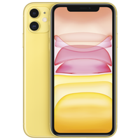

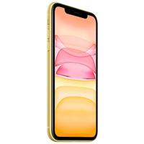

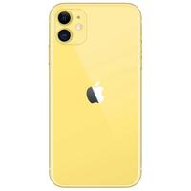

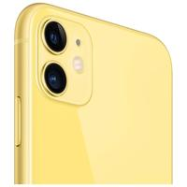

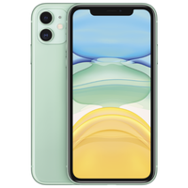

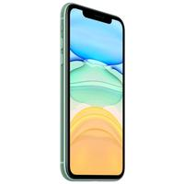



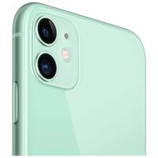

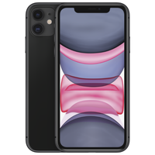

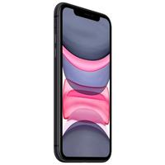

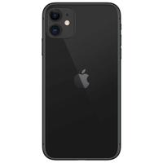

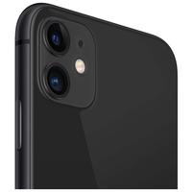

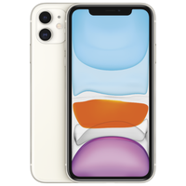

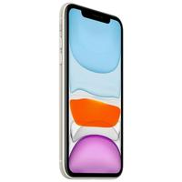

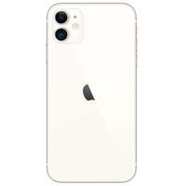

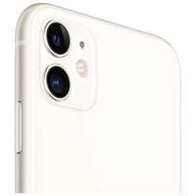

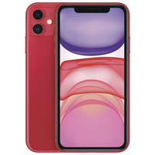

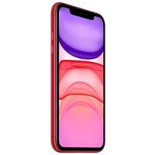

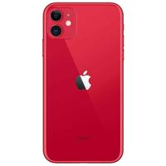

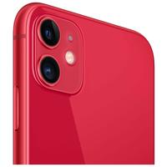

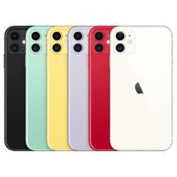
Максимальная строка

